KPIs
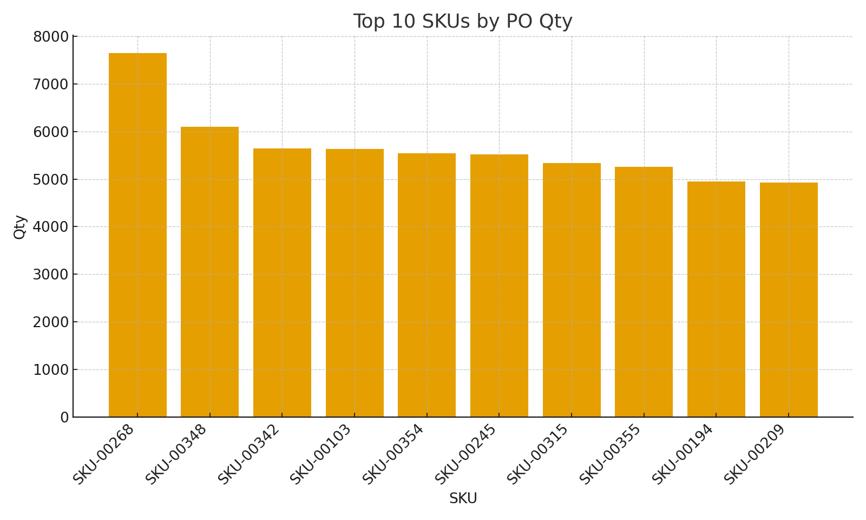
Summary note: KPI summary with cross-sheet formulas (XLOOKUP, SUMIFS)
SKU | VendorID | VendorName (XLOOKUP) | PO Qty (SUMIFS) | Movement Net Qty (SUM) | Avg Unit Cost (PO) | Stockout Risk %
SKU-00103 | VEND-104 | Vendor 104 | 5639 | 920 | 21.415238095 | 0.05
SKU-00106 | VEND-109 | Vendor 109 | 2456 | 774 | 23.935 | 0.05
SKU-00115 | VEND-092 | Vendor 092 | 1836 | -513 | 18.105 | 0.35
SKU-00121 | VEND-073 | Vendor 073 | 2222 | -561 | 27.754444444 | 0.35
SKU-00127 | VEND-095 | Vendor 095 | 3681 | 907 | 18.506 | 0.05
SKU-00134 | VEND-060 | Vendor 060 | 2514 | 417 | 25.112727273 | 0.05
SKU-00135 | VEND-116 | Vendor 116 | 4076 | 203 | 22.130666667 | 0.05
SKU-00136 | VEND-006 | Vendor 006 | 4207 | 14 | 20.258888889 | 0.35
SKU-00140 | VEND-042 | Vendor 042 | 3746 | -215 | 18.538333333 | 0.35
SKU-00146 | VEND-029 | Vendor 029 | 2315 | -420 | 22.57 | 0.35
SKU-00148 | VEND-067 | Vendor 067 | 3101 | -670 | 26.106363636 | 0.35
SKU-00149 | VEND-025 | Vendor 025 | 4072 | 521 | 20.146666667 | 0.05
SKU-00156 | VEND-060 | Vendor 060 | 2449 | -308 | 24.779090909 | 0.35
SKU-00157 | VEND-090 | Vendor 090 | 3392 | 517 | 20.73 | 0.05
SKU-00160 | VEND-086 | Vendor 086 | 3742 | 2 | 18.054285714 | 0.35
SKU-00180 | VEND-113 | Vendor 113 | 3149 | -57 | 24.234615385 | 0.35
SKU-00181 | VEND-098 | Vendor 098 | 3598 | -50 | 23.058125 | 0.35
SKU-00186 | VEND-099 | Vendor 099 | 3039 | -281 | 19.41 | 0.35
SKU-00211 | VEND-001 | Vendor 001 | 1684 | -292 | 13.607777778 | 0.35
SKU-00218 | VEND-084 | Vendor 084 | 3820 | -840 | 24.259230769 | 0.35
SKU-00236 | VEND-051 | Vendor 051 | 2443 | 296 | 28.867 | 0.05
SKU-00241 | VEND-108 | Vendor 108 | 4259 | -83 | 23.99 | 0.35
SKU-00242 | VEND-067 | Vendor 067 | 1677 | 659 | 21.773333333 | 0.05 | KPIs_image_001 – Bar chart of top 10 SKUs by PO Qty
SKU-00243 | VEND-032 | Vendor 032 | 4023 | 373 | 18.272 | 0.05
SKU-00248 | VEND-108 | Vendor 108 | 2311 | -147 | 24.051111111 | 0.35
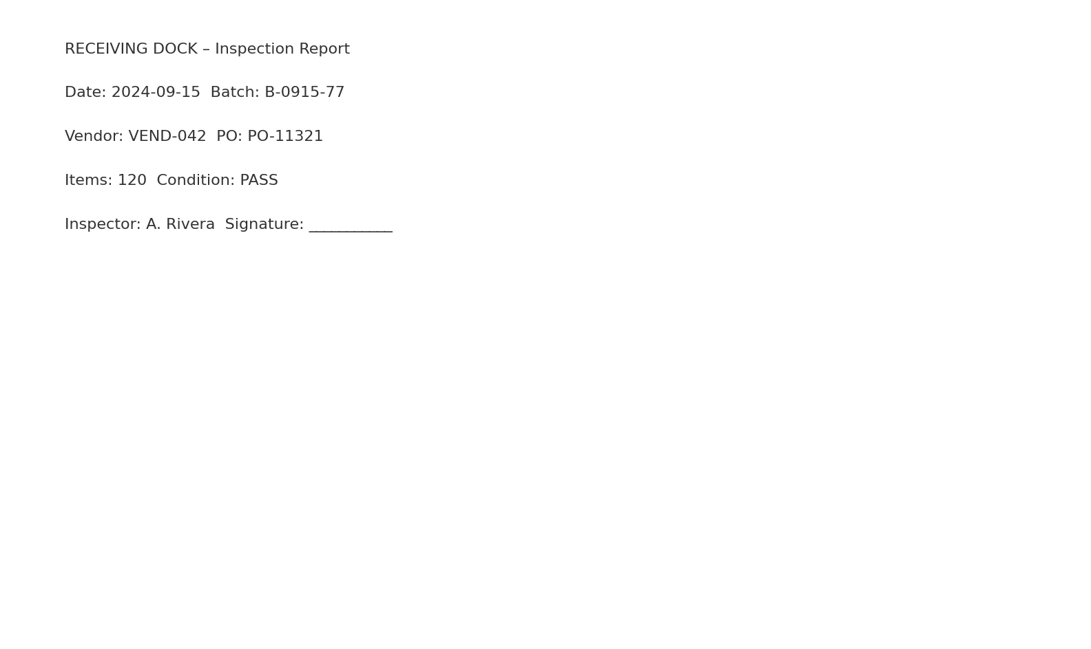
SKU-00250 | VEND-083 | Vendor 083 | 1024 | 372 | 19.385 | 0.05
SKU-00257 | VEND-036 | Vendor 036 | 2690 | 154 | 19.526666667 | 0.05
SKU-00258 | VEND-082 | Vendor 082 | 4014 | -1037 | 19.897142857 | 0.35
SKU-00259 | VEND-058 | Vendor 058 | 1488 | 181 | 28.49 | 0.05
SKU-00267 | VEND-015 | Vendor 015 | 3037 | 1587 | 19.488666667 | 0.05
SKU-00276 | VEND-034 | Vendor 034 | 1833 | -72 | 19.432222222 | 0.35
SKU-00284 | VEND-015 | Vendor 015 | 2654 | 110 | 20.459166667 | 0.05
SKU-00286 | VEND-032 | Vendor 032 | 3779 | 671 | 22.008 | 0.05
SKU-00289 | VEND-016 | Vendor 016 | 2580 | 371 | 15.86375 | 0.05
SKU-00295 | VEND-081 | Vendor 081 | 3679 | 192 | 17.965 | 0.05
SKU-00308 | VEND-034 | Vendor 034 | 2689 | -73 | 21.685454545 | 0.35
SKU-00314 | VEND-028 | Vendor 028 | 3506 | -27 | 23.190909091 | 0.35
SKU-00322 | VEND-044 | Vendor 044 | 2664 | -346 | 23.191666667 | 0.35
SKU-00325 | VEND-052 | Vendor 052 | 4305 | 62 | 20.1355 | 0.35
SKU-00327 | VEND-093 | Vendor 093 | 2203 | -833 | 17.76875 | 0.35
SKU-00336 | VEND-066 | Vendor 066 | 3816 | 196 | 17.721333333 | 0.05
SKU-00348 | VEND-069 | Vendor 069 | 6098 | -129 | 14.198 | 0.35
SKU-00350 | VEND-062 | Vendor 062 | 1852 | -520 | 18.57 | 0.35 | Receiving_Dock_scan_001 – Simulated scan: receiving inspection report
SKU-00357 | VEND-076 | Vendor 076 | 1392 | -836 | 17.92 | 0.35
SKU-00364 | VEND-065 | Vendor 065 | 3559 | 60 | 19.255384615 | 0.35
SKU-00366 | VEND-060 | Vendor 060 | 4421 | -263 | 22.881578947 | 0.35
SKU-00372 | VEND-038 | Vendor 038 | 2744 | -187 | 16.513076923 | 0.35
SKU-00374 | VEND-093 | Vendor 093 | 2172 | -616 | 19.765 | 0.35
SKU-00383 | VEND-086 | Vendor 086 | 2939 | 31 | 24.891 | 0.35
SKU-00390 | VEND-103 | Vendor 103 | 3739 | -968 | 21.990666667 | 0.35

